Trai.&Semi-Trail GVW>3,5T
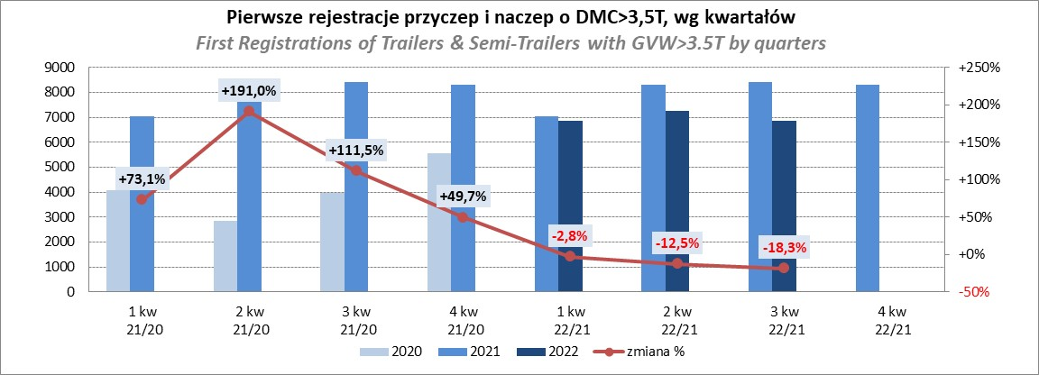
PZPM |  |  |  |  |  | 2022-12-07
Pierwsze rejestracje NOWYCH przyczep i naczep* o DMC>3,5T, udział w rynku %
First Registrations of NEW Trailers & Semi-Trailers with GVW>3.5T, Market Share %
 |  |  |  |  |  | Sztuki / Units
Pozycja | Marka | Rok narastająco Styczeń - Listopad
 |  | YTD January - November
 |  | 2022 |  | 2021 |  | Zmiana % r/r
No. | Make
 |  | Ogółem | Udział % | Ogółem | Udział % | Change % y/y
 |  | Total | Mkt shr % | Total | Mkt shr %
1 | SCHMITZ CARGOBULL | 5947 | 22.75% | 7585 | 25.81% | -21.6%
2 | WIELTON | 4043 | 15.47% | 3650 | 12.42% | 10.8%
3 | KRONE | 3712 | 14.20% | 5811 | 19.77% | -36.1%
4 | KOEGEL | 2449 | 9.37% | 2529 | 8.60% | -3.2%
5 | SCHWARZMUELLER | 1276 | 4.88% | 1097 | 3.73% | 16.3%
6 | KAESSBOHRER | 755 | 2.89% | 766 | 2.61% | -1.4%
7 | WECON | 704 | 2.69% | 657 | 2.24% | 7.2%
8 | BODEX | 592 | 2.26% | 626 | 2.13% | -5.4%
9 | BERGER | 518 | 1.98% | 452 | 1.54% | 14.6%
10 | GNIOTPOL | 511 | 1.95% | 454 | 1.54% | 12.6%
11 | ZASŁAW | 453 | 1.73% | 437 | 1.49% | 3.7%
12 | KEMPF | 403 | 1.54% | 360 | 1.22% | 11.9%
13 | FLIEGL | 328 | 1.25% | 359 | 1.22% | -8.6%
14 | INTER CARS - FEBER | 283 | 1.08% | 312 | 1.06% | -9.3%
15 | MEGA | 249 | 0.95% | 256 | 0.87% | -2.7%
16 | REDOS | 247 | 0.94% | 246 | 0.84% | 0.4%
17 | LAMBERET | 229 | 0.88% | 100 | 0.34% | 129.0%
18 | CIMC | 217 | 0.83% | 283 | 0.96% | -23.3%
19 | MHS | 214 | 0.82% | 211 | 0.72% | 1.4%
20 | CHEREAU | 161 | 0.62% | 213 | 0.72% | -24.4%
 | Pozostałe / Others | 2848 | 10.9% | 2989 | 10.2% | -4.7%
 | OGÓŁEM / TOTAL | 26139 | 100% | 29393 | 100% | -11.1%
*/ bez rejestracji czasowych
Źródło: analizy PZPM na podstawie CEP
Source: PZPM analysis based on Central Register of Vehicles
Rejestracje przyczep i naczep o DMC>3,5T - podrodzaje styczeń-listopad 2022
 | 2021 | 2022
 | 16312 | 15764
 | 6196 | 4329
 | 3065 | 2519
 | 691 | 641
 | 414 | 500
 | 2715 | 2386

Semi Trailers GVW>3,5T
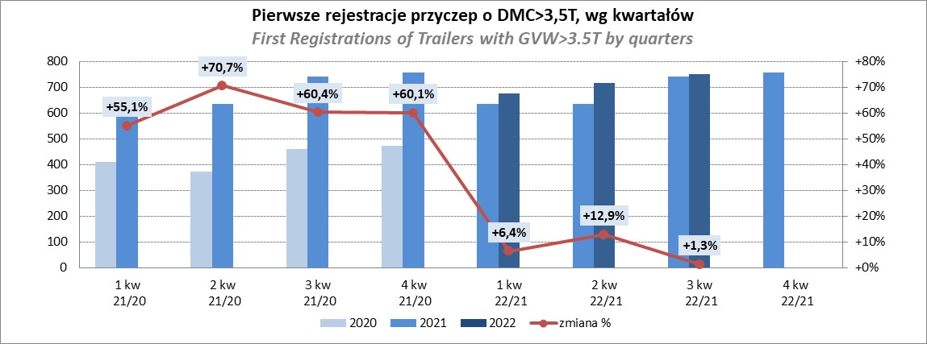
PZPM |  |  |  |  |  | 2022-12-07
Pierwsze rejestracje NOWYCH naczep* o DMC>3,5T, udział w rynku %
First Registrations of NEW Semi-Trailers with GVW>3.5T, Market Share %
 |  |  |  |  |  | Sztuki
Pozycja | Marka | Rok narastająco Styczeń - Listopad
 |  | YTD January - November
 |  | 2022 |  | 2021 |  | Zmiana % r/r
No. | Make
 |  | Ogółem | Udział % | Ogółem | Udział % | Change % y/y
 |  | Total | Mkt shr % | Total | Mkt shr %
1 | SCHMITZ CARGOBULL | 5941 | 25.3% | 7576 | 28.19% | -21.6%
2 | WIELTON | 3738 | 15.9% | 3359 | 12.50% | 11.3%
3 | KRONE | 3700 | 15.7% | 5775 | 21.49% | -35.9%
4 | KOEGEL | 2435 | 10.4% | 2496 | 9.29% | -2.4%
5 | SCHWARZMUELLER | 1267 | 5.4% | 1082 | 4.03% | 17.1%
6 | KAESSBOHRER | 734 | 3.1% | 755 | 2.81% | -2.8%
7 | BODEX | 576 | 2.4% | 608 | 2.26% | -5.3%
8 | BERGER | 518 | 2.2% | 451 | 1.68% | 14.9%
9 | KEMPF | 402 | 1.7% | 360 | 1.34% | 11.7%
10 | ZASŁAW | 395 | 1.7% | 375 | 1.40% | 5.3%
11 | FLIEGL | 302 | 1.3% | 330 | 1.23% | -8.5%
12 | INTER CARS - FEBER | 282 | 1.2% | 312 | 1.16% | -9.6%
13 | MEGA | 244 | 1.0% | 255 | 0.95% | -4.3%
14 | LAMBERET | 229 | 1.0% | 100 | 0.37% | 129.0%
15 | CIMC | 217 | 0.9% | 283 | 1.05% | -23.3%
16 | CHEREAU | 161 | 0.7% | 213 | 0.79% | -24.4%
17 | BENALU | 151 | 0.6% | 182 | 0.68% | -17.0%
18 | FFB FELDBINDER | 138 | 0.6% | 160 | 0.60% | -13.7%
19 | D-TEC | 137 | 0.6% | 87 | 0.32% | 57.5%
20 | KNAPEN | 119 | 0.5% | 100 | 0.37% | 19.0%
 | Pozostałe / Others | 1825 | 7.8% | 2019 | 7.5% | -9.6%
 | OGÓŁEM / TOTAL | 23511 | 100% | 26878 | 100% | -12.5%
*/ bez rejestracji czasowych
Źródło: analizy PZPM na podstawie CEP
Source: PZPM analysis based on Central Register of Vehicles
Rejestracje naczep o DMC>3,5T - podrodzaje styczeń-listopad 2022
 | 2021 | 2022
 | 14718 | 14142
 | 6168 | 4299
 | 3050 | 2496
 | 621 | 580
 | 320 | 317
 | 2001 | 1677

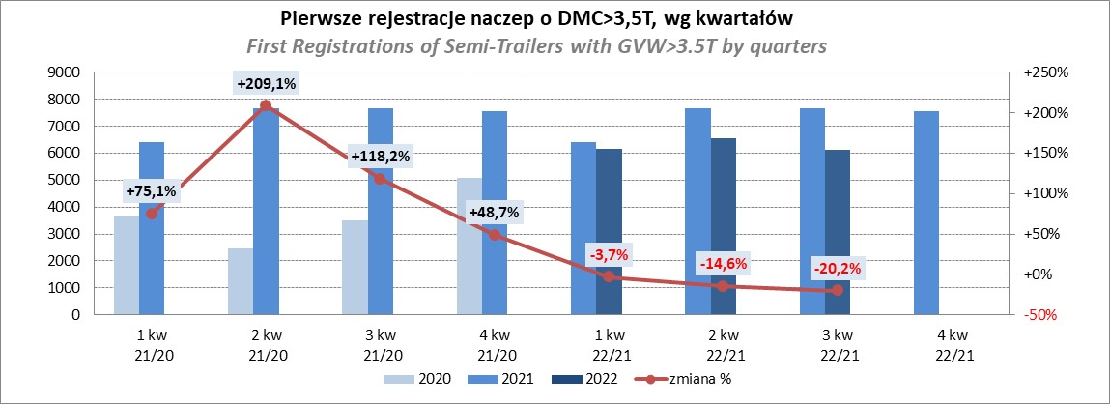

Rejestracje przyczep o DMC>3,5T - podrodzaje styczeń-listopad 2022
 | 2021 | 2022
PLATFORMA/SKRZYNIA* | 1594 | 1622
KŁONICOWA | 183 | 203
NADWOZIE WYMIENNE | 228 | 188
CYSTERNA | 70 | 61
DŁUŻYCOWA | 32 | 37
INNE | 408 | 517

Light Trailers
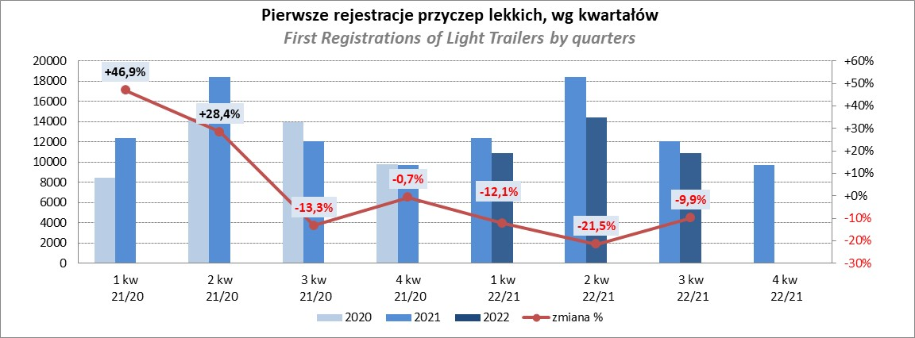
PZPM |  |  |  |  |  | 2022-12-07
Pierwsze rejestracje NOWYCH przyczep lekkich*, udział w rynku %
First Registrations of NEW Light Trailers*, Market Share %
 |  |  |  |  |  | Sztuki / Units
Pozycja | Marka | Rok narastająco Styczeń - Listopad
 |  | YTD January - November
 |  | 2022 |  | 2021 |  | Zmiana % r/r
No. | Make
 |  | Ogółem | Udział % | Ogółem | Udział % | Change % y/y
 |  | Total | Mkt shr % | Total | Mkt shr %
1 | NEPTUN-SORELPOL | 11565 | 27.13% | 13293 | 26.75% | -13.0%
2 | TEMARED | 10284 | 24.13% | 10788 | 21.71% | -4.7%
3 | ZASŁAW | 3592 | 8.43% | 4661 | 9.38% | -22.9%
4 | NIEWIADÓW | 3092 | 7.25% | 4934 | 9.93% | -37.3%
5 | FARO | 1652 | 3.88% | 1883 | 3.79% | -12.3%
6 | MARTZ | 1580 | 3.71% | 1680 | 3.38% | -6.0%
7 | RYDWAN | 1495 | 3.51% | 1687 | 3.39% | -11.4%
8 | BRENDERUP-THULE TRAILERS | 846 | 1.98% | 1347 | 2.71% | -37.2%
9 | WIOLA | 729 | 1.71% | 756 | 1.52% | -3.6%
10 | WIDPOL | 697 | 1.64% | 704 | 1.42% | -1.0%
11 | FRACHT | 545 | 1.28% | 437 | 0.88% | 24.7%
12 | GŁOWACZ | 415 | 0.97% | 473 | 0.95% | -12.3%
13 | LORRIES | 407 | 0.95% | 429 | 0.86% | -5.1%
14 | CARRO | 378 | 0.89% | 485 | 0.98% | -22.1%
15 | SPAWLINE | 371 | 0.87% | 298 | 0.60% | 24.5%
16 | STIM | 365 | 0.86% | 441 | 0.89% | -17.2%
17 | W.N.P. M.SUSKI | 357 | 0.84% | 454 | 0.91% | -21.4%
18 | SYLAND | 340 | 0.80% | 529 | 1.06% | -35.7%
19 | MASTER-TECH | 338 | 0.79% | 327 | 0.66% | 3.4%
20 | TA-NO | 255 | 0.60% | 81 | 0.16% | 214.8%
 | Pozostałe / Others | 3324 | 7.8% | 4004 | 8.1% | -17.0%
 | OGÓŁEM / TOTAL | 42627 | 100% | 49691 | 100% | -14.2%
*/ bez rejestracji czasowych
Źródło: analizy PZPM na podstawie CEP
Source: PZPM analysis based on Central Register of Vehicles

Agri.Trailers
PZPM |  |  |  |  |  | 2022-12-07
Pierwsze rejestracje NOWYCH przyczep ciężarowych rolniczych*, udział w rynku %
First Registrations of NEW Agricultural Trailers*, Market Share %
 |  |  |  |  |  | Sztuki / Units
Pozycja | Marka | Rok narastająco Styczeń - Listopad
 |  | YTD January - November
 |  | 2022 |  | 2021 |  | Zmiana % r/r
No. | Make
 |  | Ogółem | Udział % | Ogółem | Udział % | Change % y/y
 |  | Total | Mkt shr % | Total | Mkt shr %
1 | PRONAR | 2793 | 37.02% | 2994 | 37.51% | -6.7%
2 | METAL-FACH | 765 | 10.14% | 1052 | 13.18% | -27.3%
3 | WIELTON | 704 | 9.33% | 727 | 9.11% | -3.2%
4 | METALTECH | 549 | 7.28% | 695 | 8.71% | -21.0%
5 | ZASŁAW | 330 | 4.37% | 416 | 5.21% | -20.7%
6 | PPHU WODZIŃSKI | 298 | 3.95% | 248 | 3.11% | 20.2%
7 | MARPOL | 262 | 3.47% | 164 | 2.05% | 59.8%
8 | MEPROZET | 257 | 3.41% | 274 | 3.43% | -6.2%
9 | JOSKIN | 187 | 2.48% | 109 | 1.37% | 71.6%
10 | CYNKOMET | 184 | 2.44% | 280 | 3.51% | -34.3%
11 | POMOT | 180 | 2.39% | 184 | 2.31% | -2.2%
12 | FLIEGL | 122 | 1.62% | 93 | 1.17% | 31.2%
13 | TECHMONT | 120 | 1.59% | 91 | 1.14% | 31.9%
14 | BBC | 118 | 1.56% | 74 | 0.93% | 59.5%
15 | GOMAR | 107 | 1.42% | 99 | 1.24% | 8.1%
 | Pozostałe / Others | 569 | 7.5% | 482 | 6.0% | 18.0%
 | OGÓŁEM / TOTAL | 7545 | 100% | 7982 | 100% | -5.5%
*/ bez rejestracji czasowych
Źródło: analizy PZPM na podstawie CEP
Source: PZPM analysis based on Central Register of Vehicles
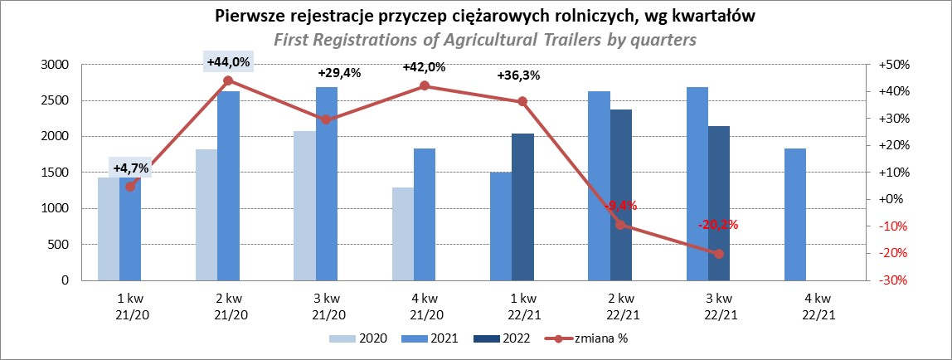

PZPM
Source: PZPM analysis based on Central Register of Vehicles

Agri.Tractors
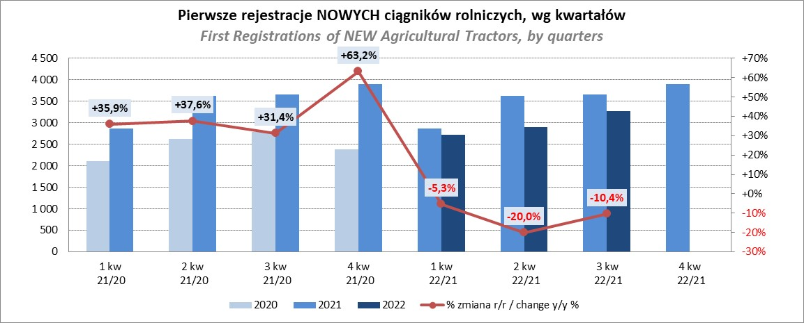
PZPM |  |  |  |  |  | 2022-12-07
Pierwsze rejestracje NOWYCH ciągników rolniczych*, udział w rynku %
First Registrations of NEW Agricultural Tractors*, Market Share %
 |  |  |  |  |  | Sztuki / Units
Pozycja | Marka | Rok narastająco Styczeń - Listopad
 |  | YTD January - November
 |  | 2022 |  | 2021 |  | Zmiana % r/r
No. | Make
 |  | Ogółem | Udział % | Ogółem | Udział % | Change % y/y
 |  | Total | Mkt shr % | Total | Mkt shr %
1 | NEW HOLLAND | 1,696 | 15.92% | 2,266 | 18.34% | -25.2%
2 | JOHN DEERE | 1,505 | 14.13% | 1,304 | 10.55% | 15.4%
3 | KUBOTA | 967 | 9.08% | 1,448 | 11.72% | -33.2%
4 | DEUTZ-FAHR | 946 | 8.88% | 1,154 | 9.34% | -18.0%
5 | CASE IH | 843 | 7.91% | 894 | 7.23% | -5.7%
6 | MASSEY FERGUSON | 797 | 7.48% | 675 | 5.46% | 18.1%
7 | ZETOR | 795 | 7.46% | 854 | 6.91% | -6.9%
8 | VALTRA | 468 | 4.39% | 464 | 3.75% | 0.9%
9 | FARMTRAC | 456 | 4.28% | 453 | 3.67% | 0.7%
10 | CLAAS | 448 | 4.21% | 572 | 4.63% | -21.7%
11 | STEYR | 334 | 3.14% | 342 | 2.77% | -2.3%
12 | FENDT | 272 | 2.55% | 334 | 2.70% | -18.6%
13 | SOLIS | 267 | 2.51% | 277 | 2.24% | -3.6%
14 | LOVOL | 166 | 1.56% | 360 | 2.91% | -53.9%
15 | ARBOS | 92 | 0.86% | 426 | 3.45% | -78.4%
 | Pozostałe / Others | 600 | 5.6% | 534 | 4.3% | 12.4%
 | OGÓŁEM / TOTAL | 10,652 | 100% | 12,357 | 100% | -13.8%
*Pojazdy zarejestrowane jako Ciągniki Rolnicze bez wyróżnionych jako potencjalne ATV / UTV
** Liczby zawierają rejestracje czasowe na koniec miesięcy
Źródło: analizy PZPM na podstawie CEP
*Vehicles registered as Agricultural Tractors without considered as ATV / UTV
Source: PZPM analysis based on Central Register of Vehicles

